상품제안서
송월 극세사 긴수건 AB 블록패턴 스포츠20 | 상품코드: F07365

 |  |  |  |  |  |  | 02-412-0044 | www.easy1.co.kr
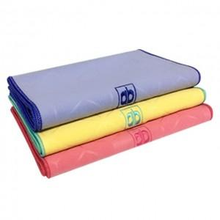

【상세/제작정보】 | ★자수인쇄는 사이즈 및 난이도에 따라 비용이 다릅니다! 문의 꼭 주시기 바랍니다.

【인쇄/포장옵션】 | 실크, 자수 / 포장지포장

【공급단가】 | 수량 | 200~ | 500~ | 1,000~ | 3,000~ | 5,000~
*VAT별도 | 단가 | 3,220원 | 3,100원 | 2,990원 | 2,870원 | 2,760원

【상품 URL】 | https://dev.easy1.co.kr:443/src/goods_detail.php?gdno=7365

